F02.CFG-Paths
 |  | VVSS, Info Romana, 2025-2026

F02: Consumarea ingredientelor din stoc la prepararea unei retete

F02. Covered source code |  |  | F02. Control Flow Graph (CFG) | F02. Cyclomatic Complexity (CC)

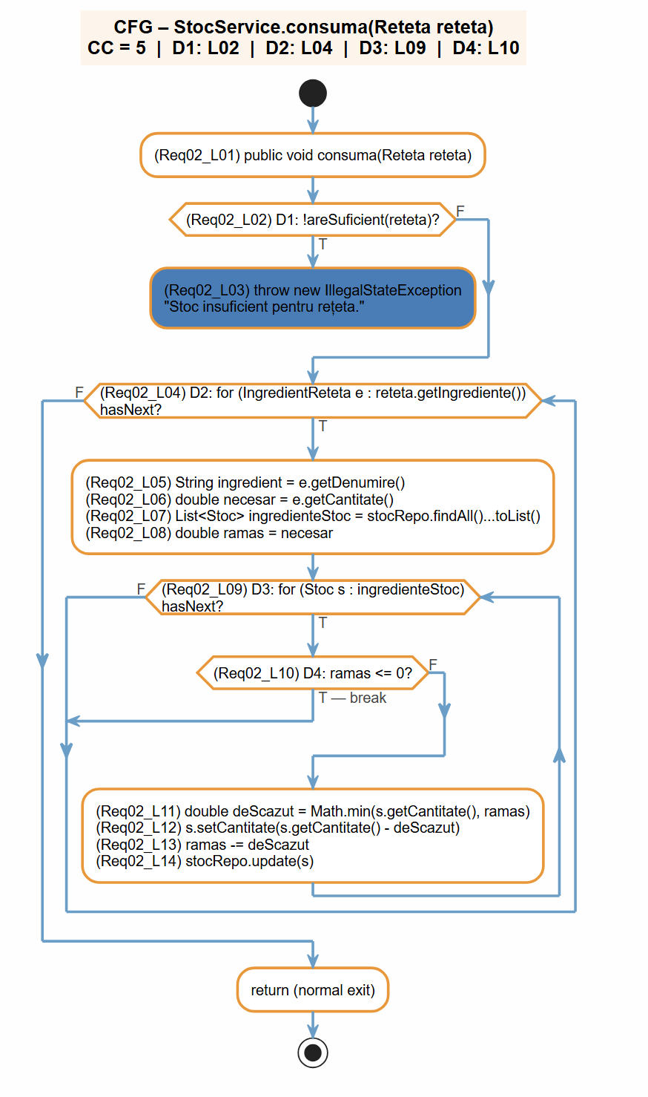
Line No. | Source code |  | Se va insera CFG asociat codului sursa testat (poza, diagrama, etc.). | Formula | Calculation | Result
Req02_L01 | public void consuma(Reteta reteta) { |  |  | CC = E − N + 2P | 11 − 8 + 2×1 | 5
Req02_L02 | if (!areSuficient(reteta)) { |  | <Req02 CFG > | CC = D + 1 (D = binary decisions) | 4 decisions (D1,D2,D3,D4) + 1 | 5
Req02_L03 | throw new IllegalStateException("Stoc insuficient pentru rețeta."); |  |  | CC = R (regions in planar graph) | 4 back/branch cycles + 1 outer | 5
Req02_L04 | for (IngredientReteta e : reteta.getIngrediente()) {
Req02_L05 | String ingredient = e.getDenumire(); |  |  | F02. Individual Paths
Req02_L06 | double necesar = e.getCantitate();
Req02_L07 | List<Stoc> ingredienteStoc = stocRepo.findAll().stream()...toList(); |  |  | Path No. | Path
Req02_L08 | double ramas = necesar; |  |  | F02_P01 | L01 → L02(T) → L03 → exit
Req02_L09 | for (Stoc s : ingredienteStoc) { |  |  | F02_P02 | L01 → L02(F) → L04(F) → exit
Req02_L10 | if (ramas <= 0) break; |  |  | F02_P03 | L01 → L02(F) → L04(T) → L09(F) → L04 → exit
Req02_L11 | double deScazut = Math.min(s.getCantitate(), ramas); |  |  | F02_P04 | L01 → L02(F) → L04(T) → L09(T) → L10(T/break) → L04 → exit
Req02_L12 | s.setCantitate(s.getCantitate() - deScazut); |  |  | F02_P05 | L01 → L02(F) → L04(T) → L09(T) → L10(F) → L11→L12→L13→L14 → L09 → exit
Req02_L13 | ramas -= deScazut; |  |  | ... | …
Req02_L14 | stocRepo.update(s);

